신청_정산 목록
화면명 |  | 워크샵 신청/정산 목록 | 화면영문명 | workshopList
화면URL |  | http://ims.smiledev.net/workshop/req/workshopList
진입경로 |  | 전자결재 > 결재문서작성 > 재무 >워크샵 신청/정산 목록
화면설명 |  | 워크샵 신청/정산 목록을 확인 할 수 있는 화면

1
3
2
주요 기능정의
 | 기능명 | 기능설명 |  |  | 함수명
1 | 워크샵 신청 | 워크샵 신청 화면으로 이동
2 | 워크샵 정산 | 워크샵 신청이 완료 되었을 때 노출되며 정산 작성 화면으로 이동
3 | 신청/정산 목록 | 신청/정산 내역을 확인 할 수 있으며 제목 클릭 시 해당 문서 확인가능(팝업)
주요 메소드 정의
호출Controller |  | 메소드명 | 메소드 설명

추가사항(기타 사항을 자유롭게 기재)

워크샵 신청화면
화면명 |  | 워크샵 신청 화면 | 화면영문명 | insertView
화면URL |  | http://ims.smiledev.net/workshop/req/insertView
진입경로 |  | 전자결재 > 결재문서작성 > 재무 >워크샵 신청 화면
화면설명 |  | 워크샵 신청서를 작성 할 수 있는 화면

1
2
3
4
5
6
7
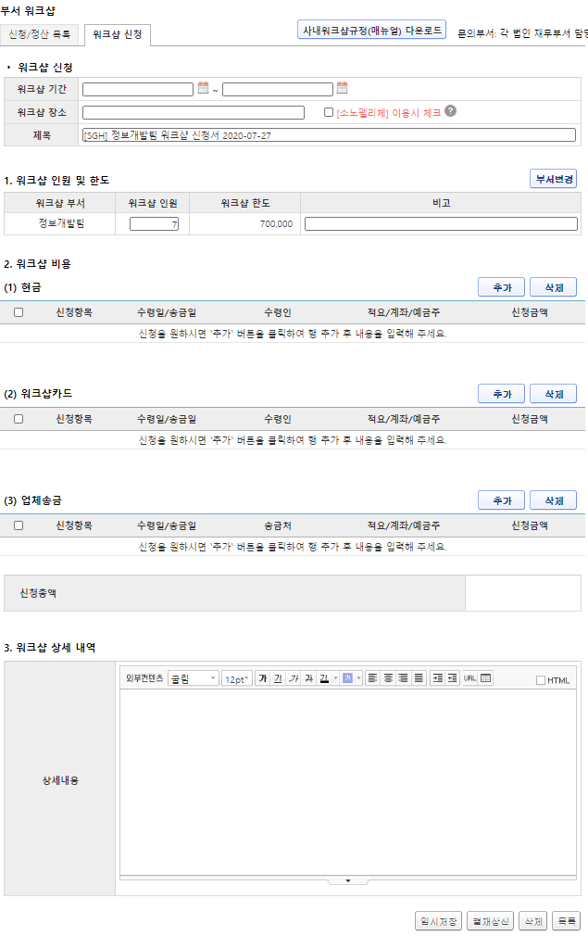
8
8
주요 기능정의
 | 기능명 | 기능설명 |  |  | 함수명
1 | 워크샵 기간 | 워크샵 기간 입력
2 | 워크샵 장소 | 워크샵 장소 입력
3 | 제목 | 신청 부서 및 기안 날짜 기준의 제목 (자동입력)
4 | 인원 및 비고 | 참여 인원 및 기타 내용 비고 입력
5 | 현금 | 현금 지출 내역
6 | 워크샵 카드 | 카드 사용 내역
7 | 업체송금 | 워크샵과 관련된 업체 등 송금 내역
8 | 워크샵 상세내역 | 상세 내용 입력
9 | 결재상신 | 신청내용 입력 후 결재상신
주요 메소드 정의
호출Controller |  | 메소드명 | 메소드 설명

추가사항(기타 사항을 자유롭게 기재)

결재상신
화면명 |  | 워크샵 신청서 | 화면영문명 | ReqWorkShop
화면URL |  | http://ekp.smiledev.net/eNovator/GSWF/WebPage/ApprovalForms/ApprovalFormCtrl.aspx?formLang=&rqPage=&formID=290&FormFileName=/Storage/GSWF/eNovForms/ko/ReqWorkShop_001.htm&originpid=&adjunctDeptCd=&workshop_id=469
진입경로 |  | 전자결재 > 결재문서작성 > 재무 >워크샵 신청서
화면설명 |  | 워크샵 신청서를 상신 할 수 있는 화면

1
2
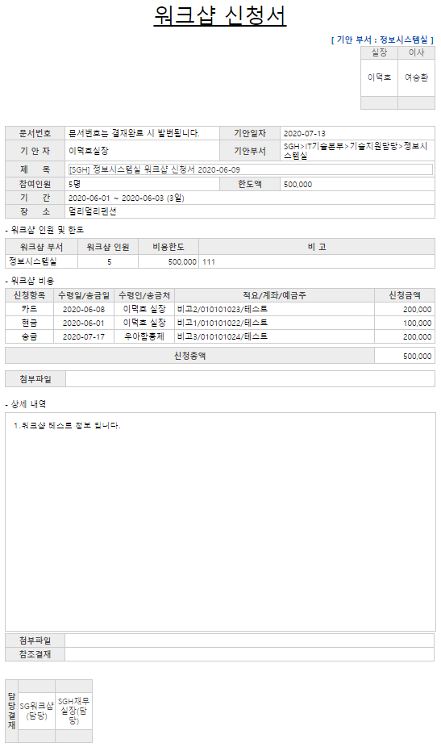

주요 기능정의
 | 기능명 | 기능설명 |  |  | 함수명
1 | 워크샵 인원 및 한도 | 1인당 10만원의 워크샵 비용이 추가 |  |  | fnGetWorkShopMaster
2 | 워크샵 비용 | 워크샵 지출 상세내역 - 카드, 현금, 송금(이체) 별로 사용내역 표시 |  |  | fnGetWorkShopDetail
주요 메소드 정의
호출Controller |  | 메소드명 | 메소드 설명
1 | AssetsApply_Ajax.aspx.cs | GetReqWorkShopMaster | 양식 로드 시 신청한 워크샵 인원 및 한도등 정보 조회 |  |  | mode : GetReqWorkShopMaster | IMS | PS_WS_IF_APPR_REQ_MASTER
2 |  | GetReqWorkShopDetail | 워크샵 지출 비용 상세내역 |  |  | mode : GetReqWorkShopDetail | IMS | PS_WS_IF_APPR_REQ_LIST
 |  | GetReqWorkShopFileList | 워크샵 신청서 관련 첨부파일 |  |  | mode : GetReqWorkShopFileList | IMS | PS_WS_FILE_LIST

추가사항(기타 사항을 자유롭게 기재)
IMS 화면에서 워크샵 신청서 작성 후 결재상신

